Sheet1
图书馆办公物品采购明细
序号 | 产品 | 备注（品牌、容量、规格） | 图片 | 数量 | 单价 | 金额
1 | 中性笔 | 晨光X1、黑色、0.5mm、A9802 /盒（12支） | 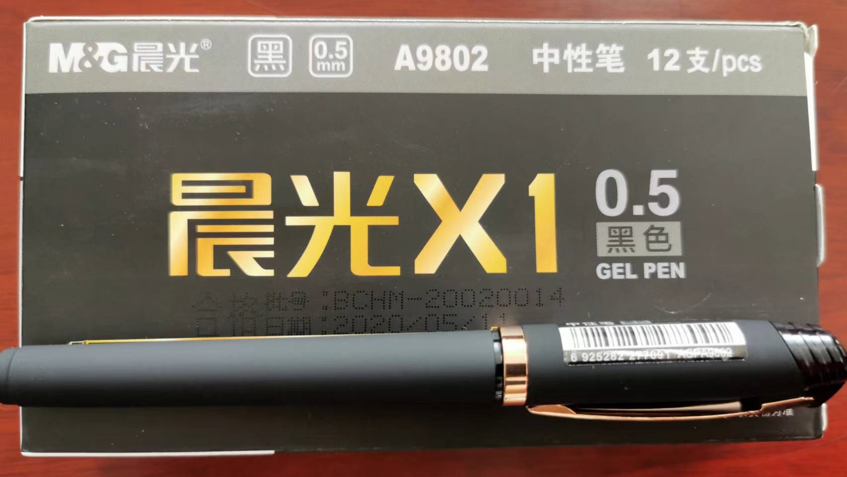 | 5
2 | 毛巾 | 天源家纺毛巾（34cm*73cm）/条 | 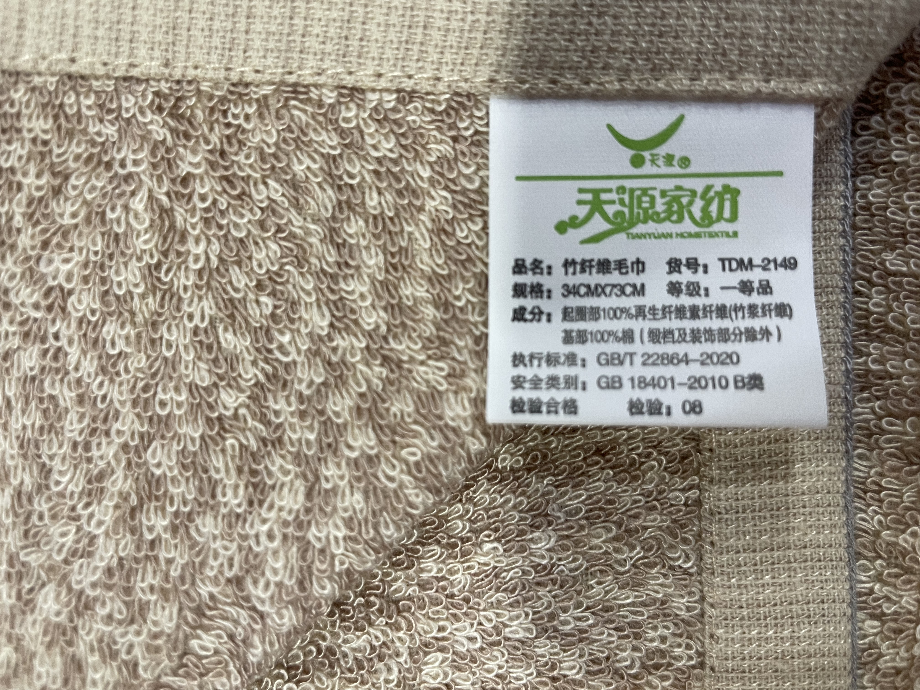 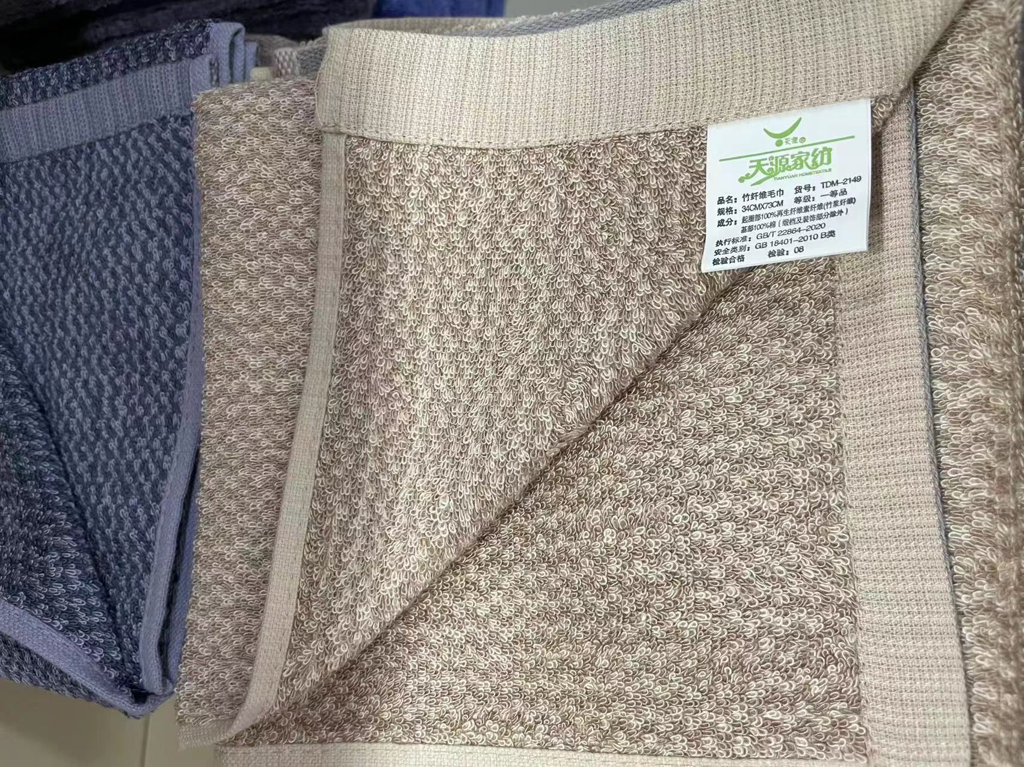 | 20
3 | 小刀 | 先锋小刀/盒（12个） | 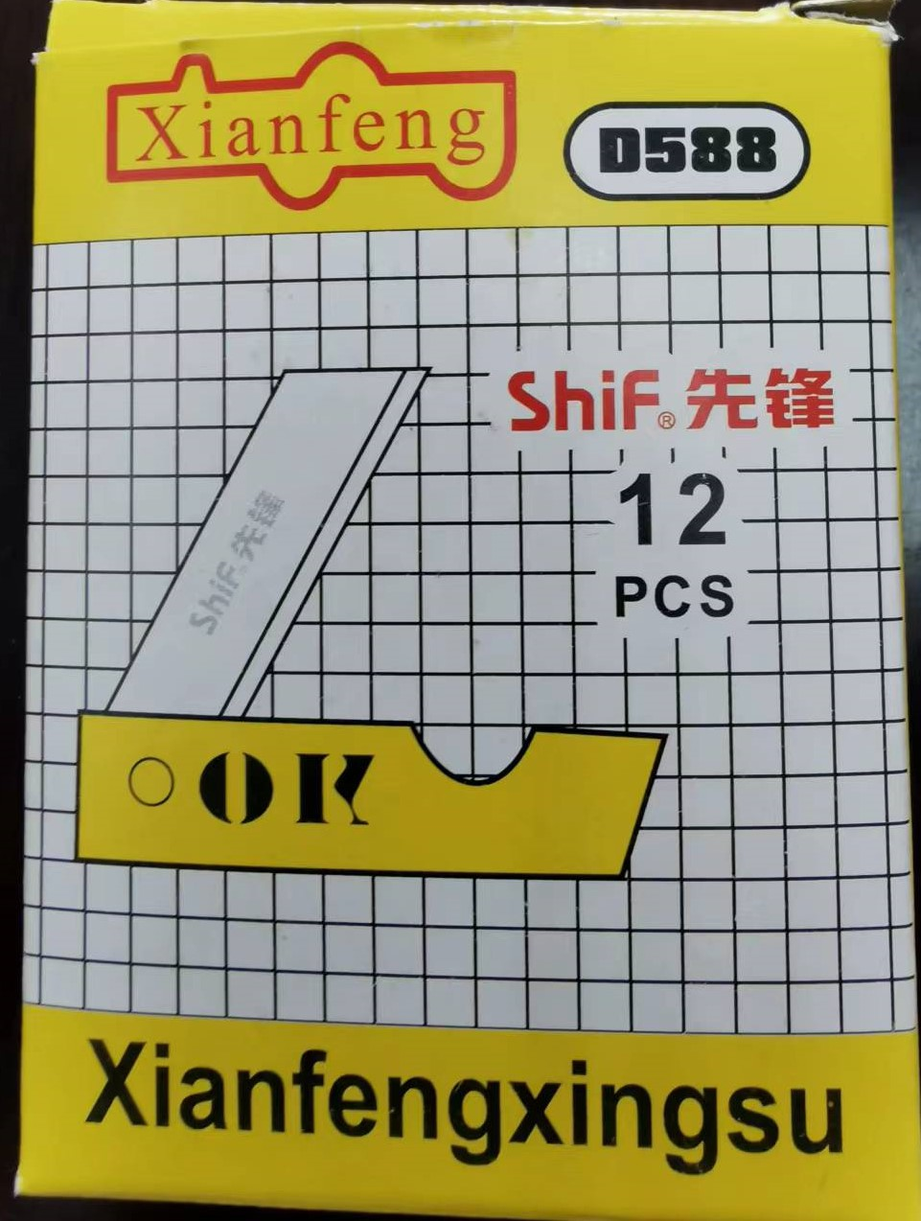 | 3
4 | 推夹器 | 得力8591A/个 | 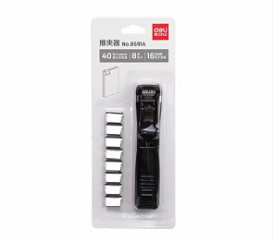 | 10
5 | 补充夹 | 得力8592、金属、16mm /盒（50个） | 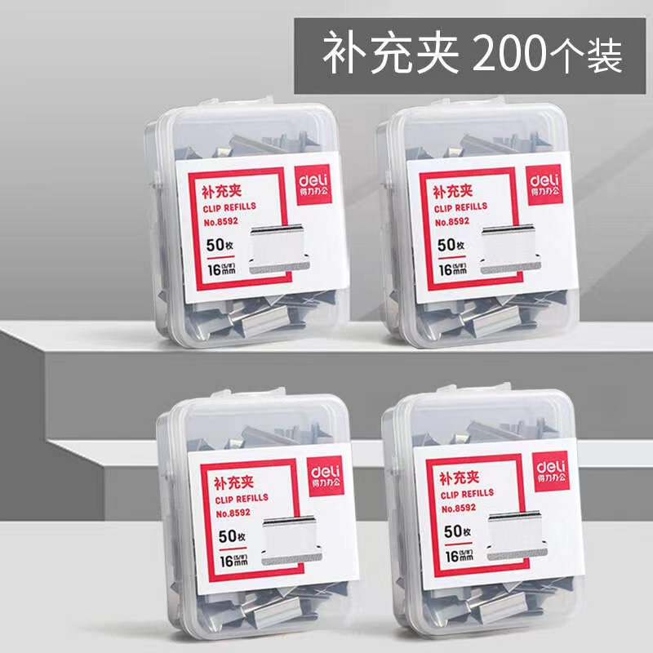 | 6
6 | 洗手液 | 舒肤佳、按压式瓶装、420ML/瓶 | 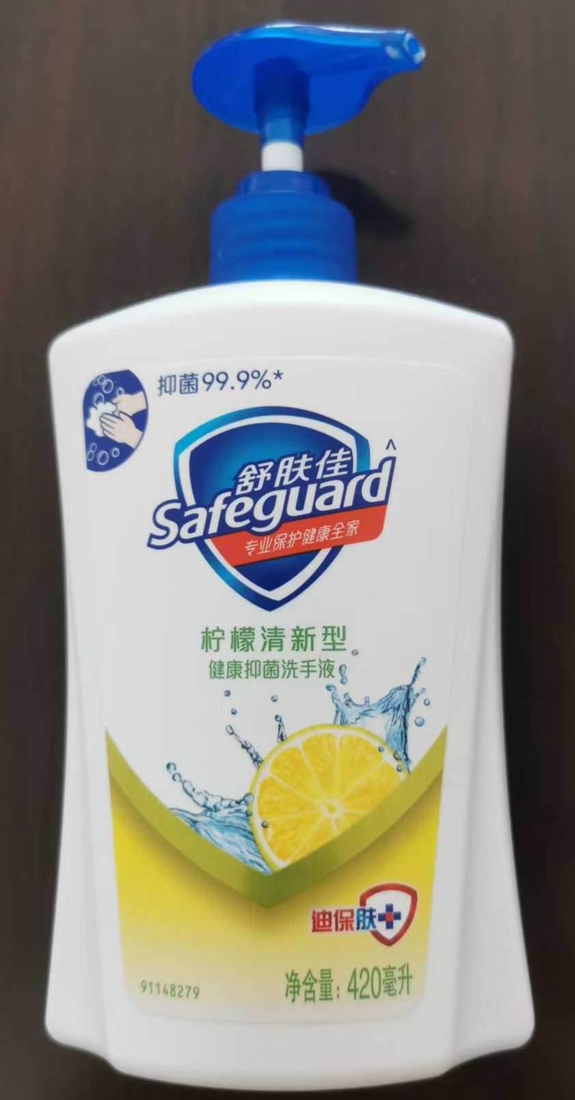 | 18
7 | 拉链文件袋 | 得力A4、PVC材质/包(10个） | 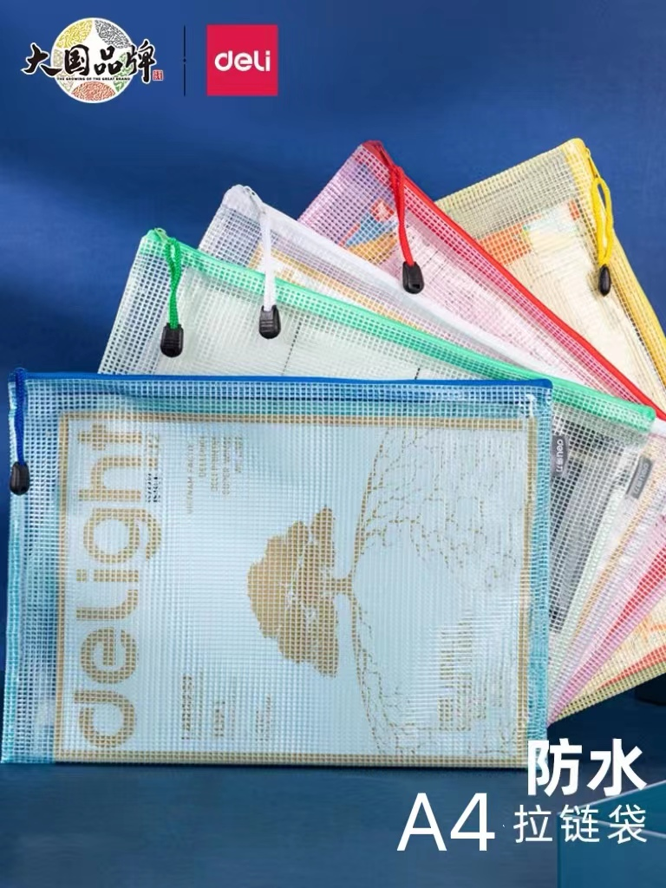 | 5
8 | 拖布 | 美帝洁毛巾拖把头、金属杆/把 | 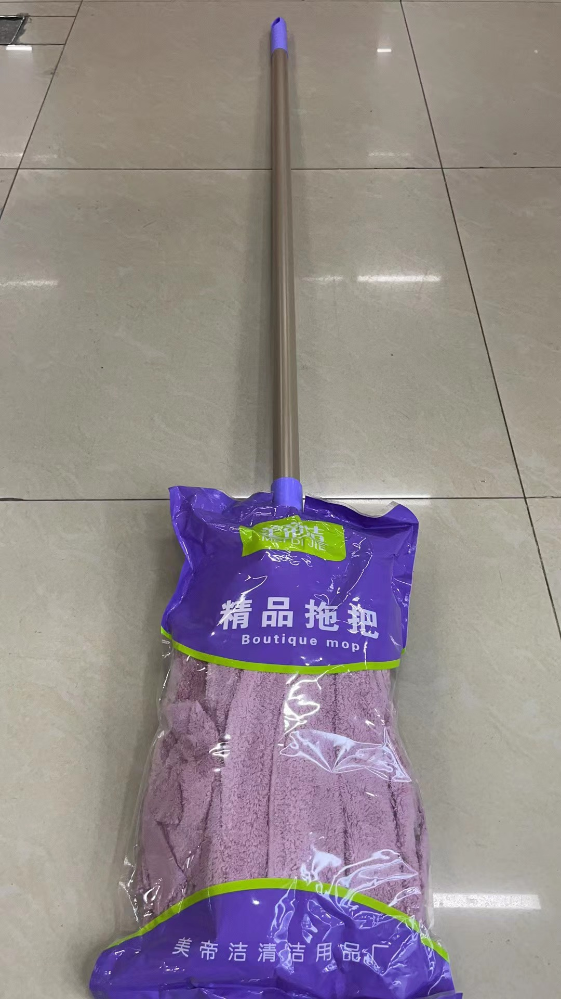 | 10
9 | 双面胶 | 得力12mm*10m，24mm*10m/卷 | 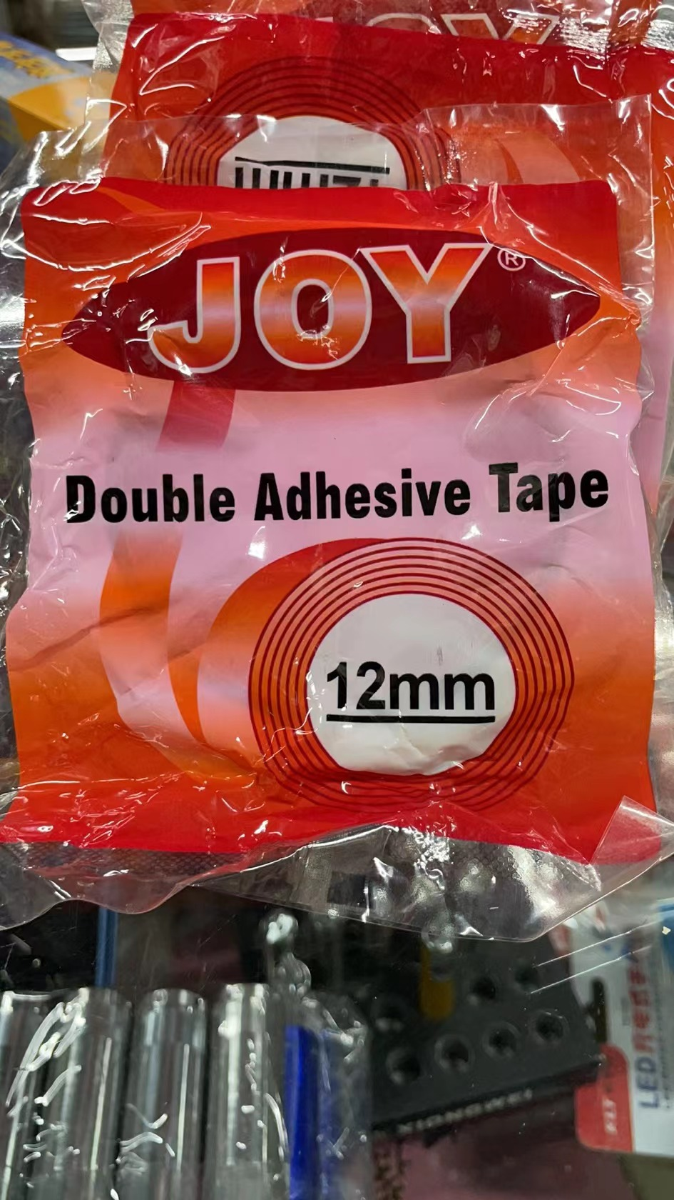 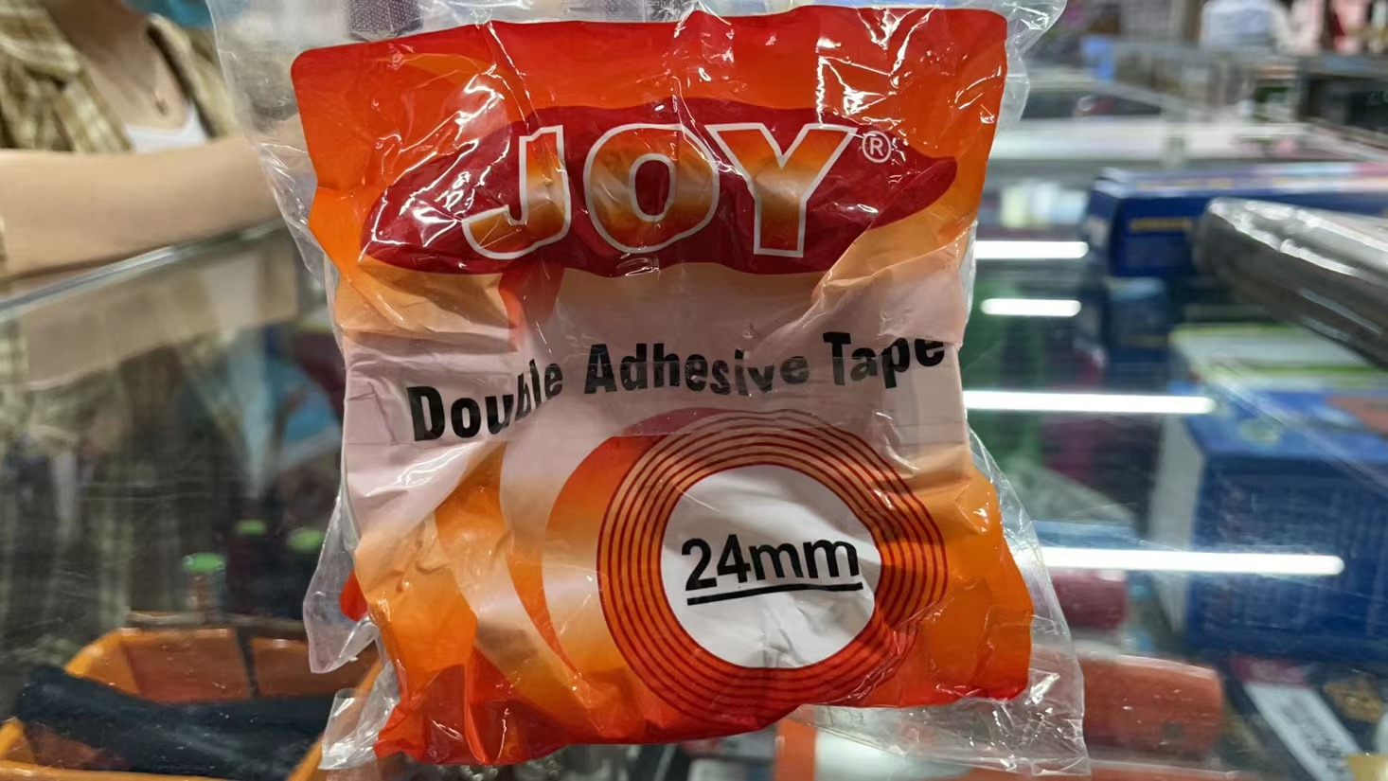 | 两个尺寸各5
10 | 劳保手套 | 蓝巨人丁腈纯胶涂层手套、耐磨防滑/包(12双） | 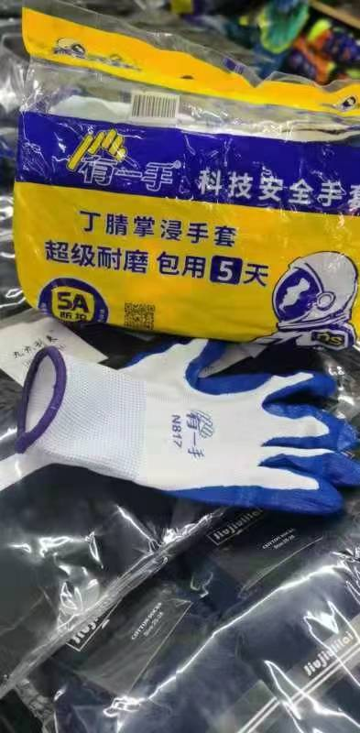 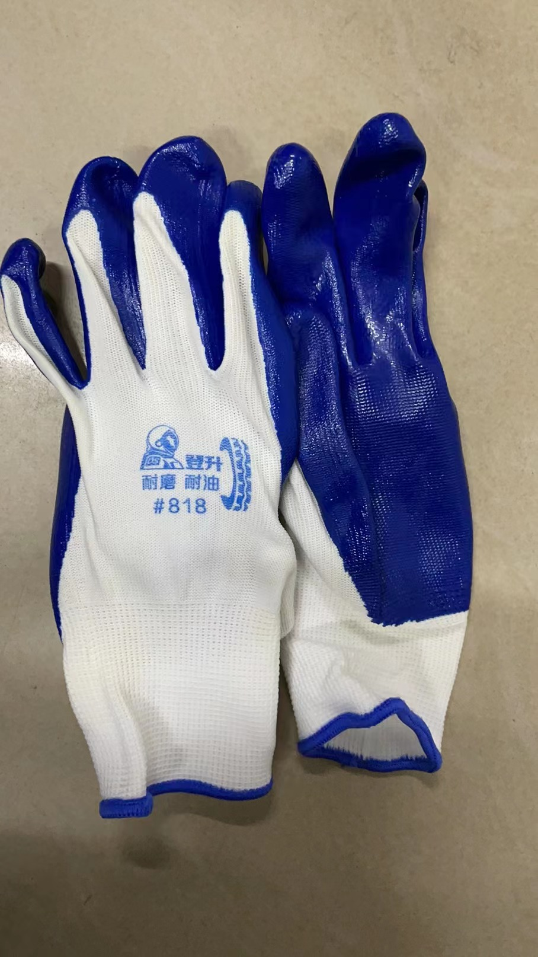 | 10
11 | 粘钩 | 免钉粘钩、承重10KG、不锈钢钩体/板（2个装） | 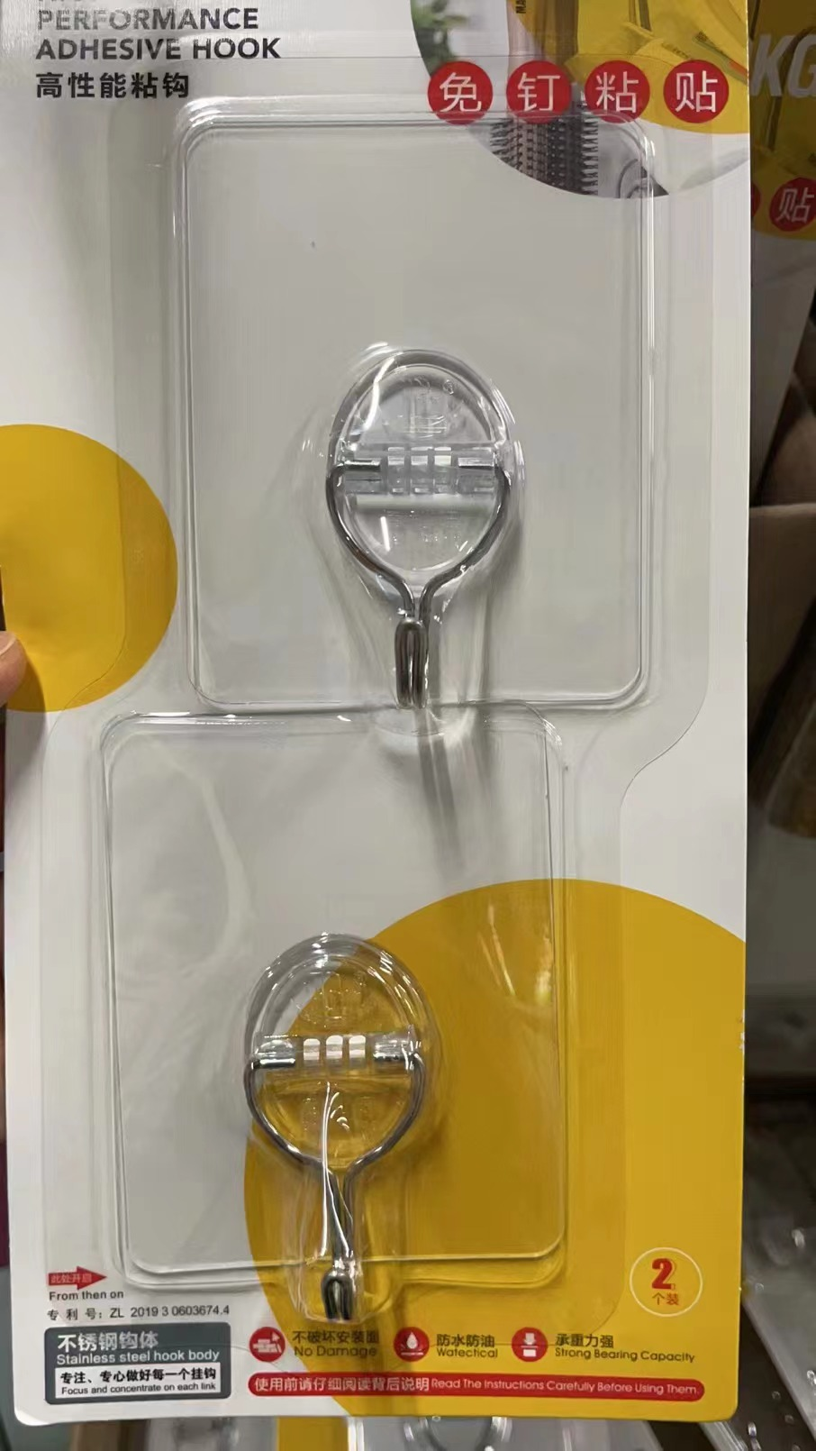 | 10
12 | 会议记录本 | 博文会议记录本B5/本 （120张，25*17.5cm） | 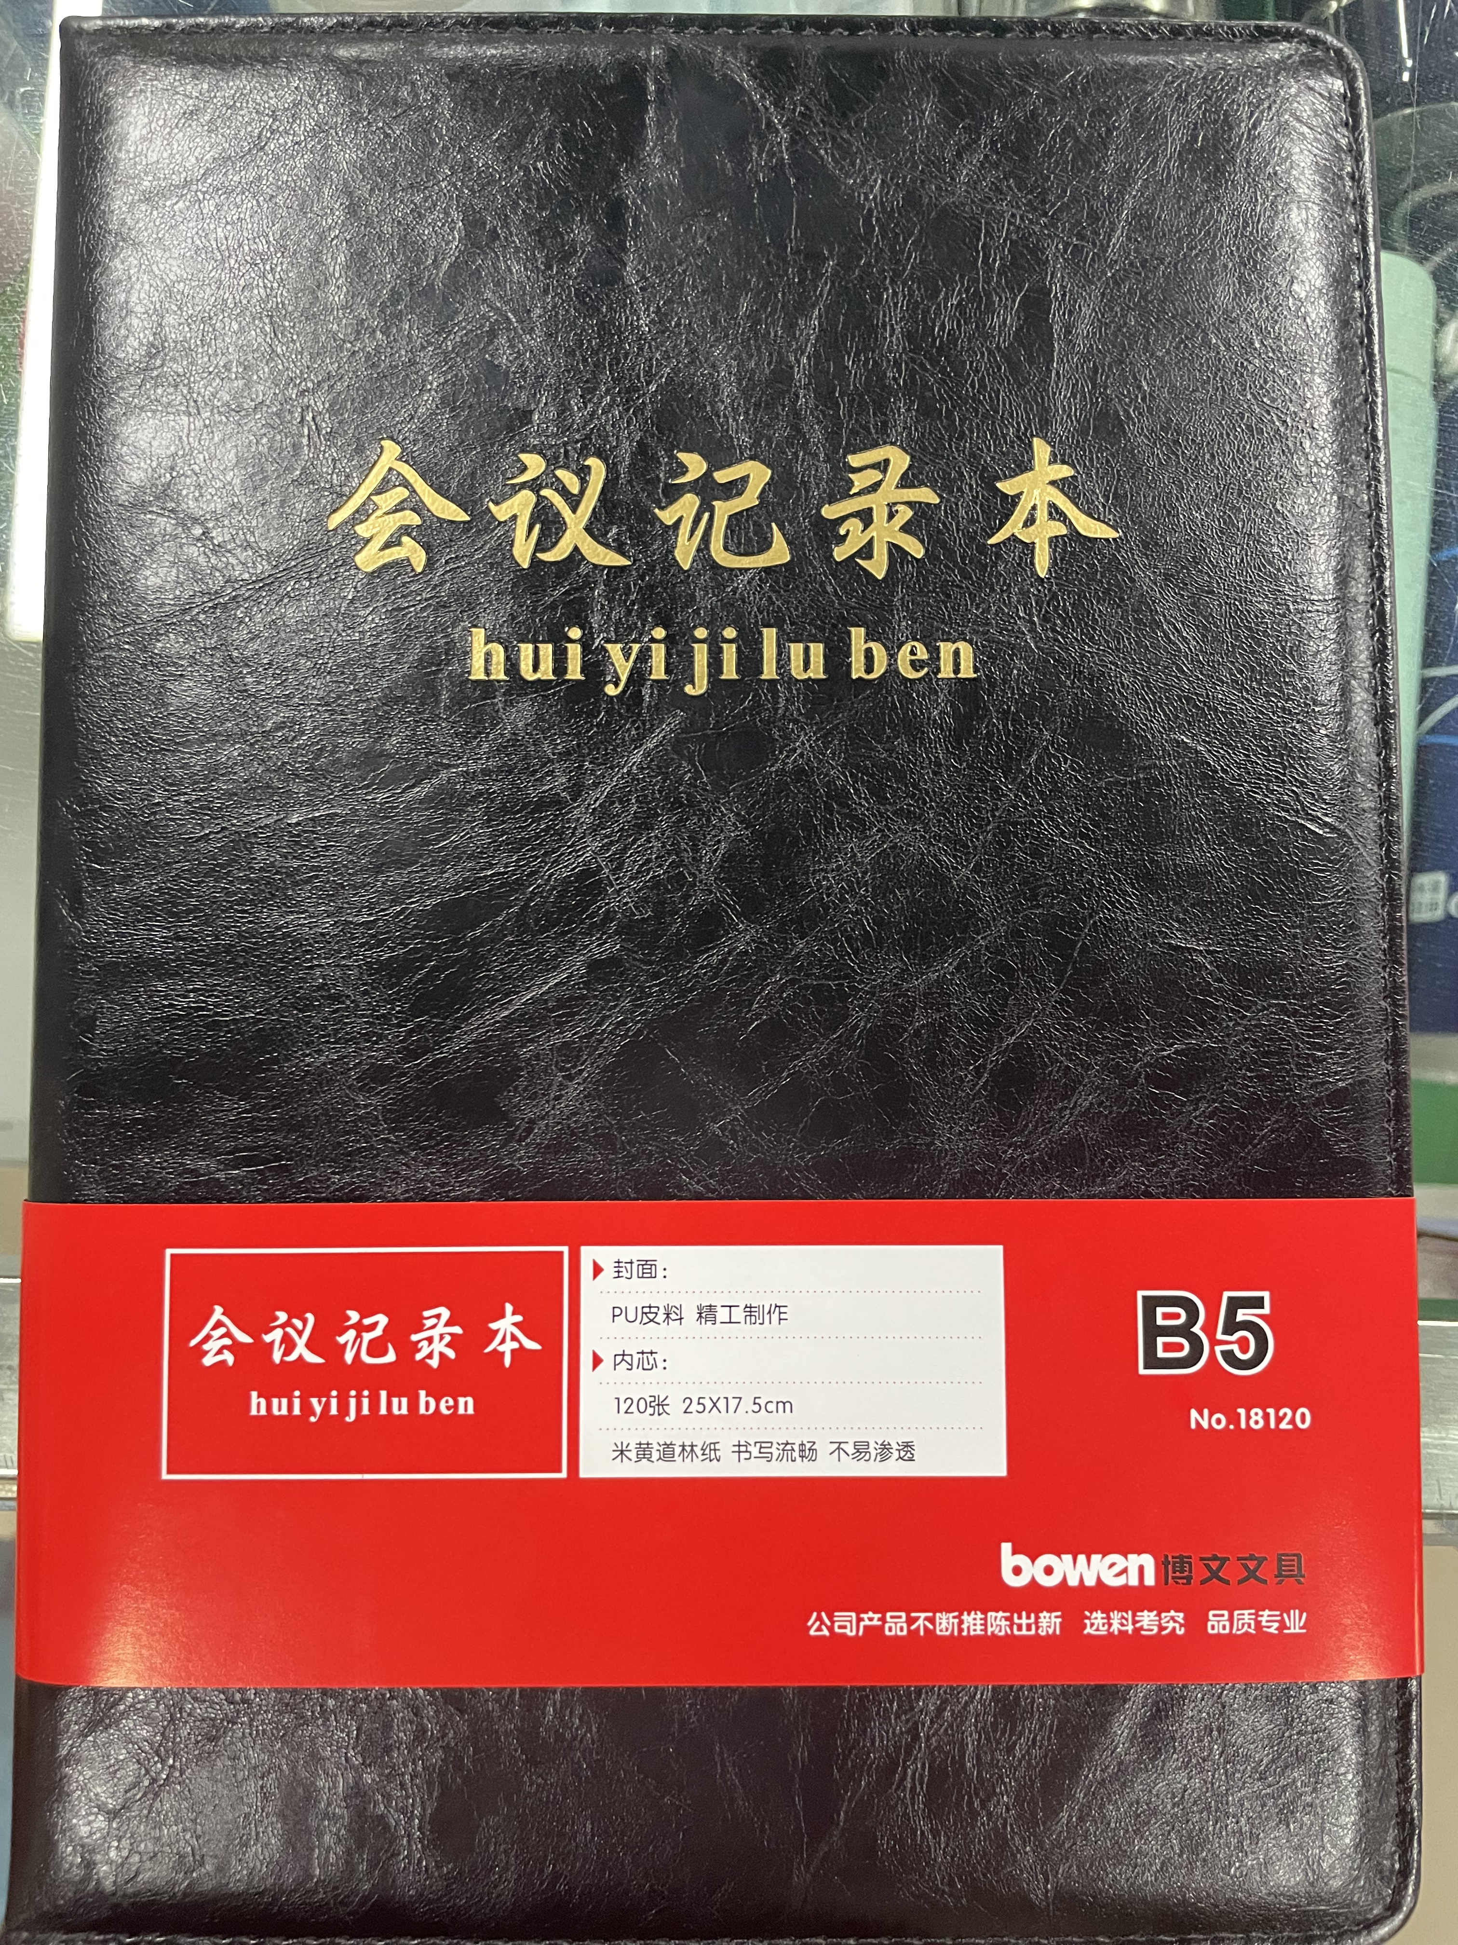 | 5
13 | 尺子 | 得力直尺、树脂50cm/把 | 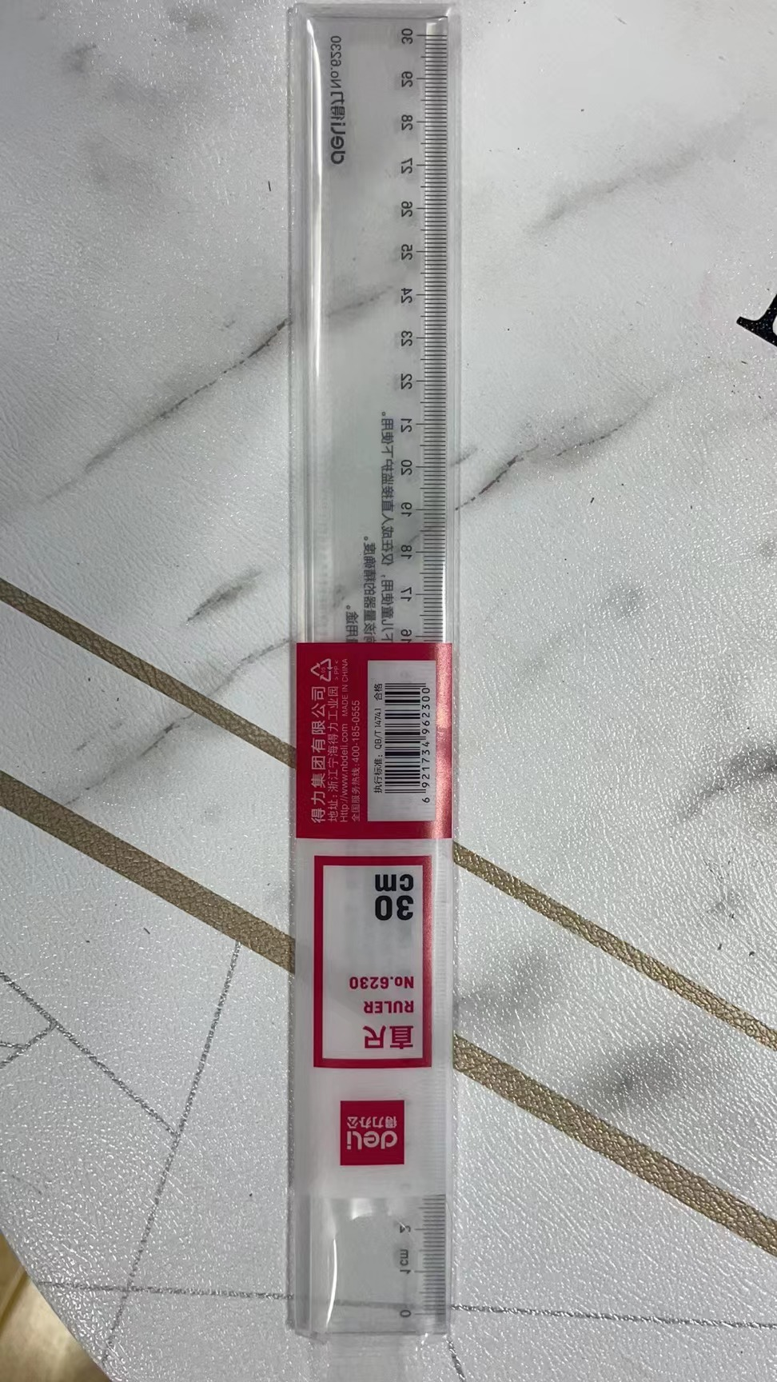 | 2
14 | 订书机 | 得力0299（大号）、可订210页 /个 | 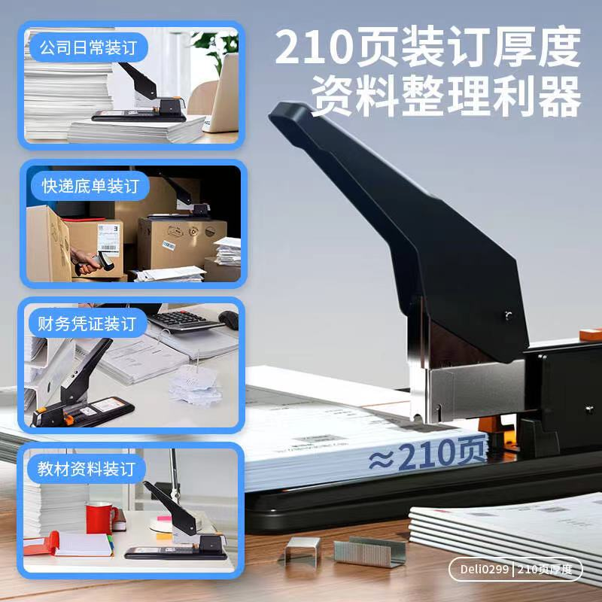 | 1
15 | 订书钉 | 得力0012、0013、0014、0015 /盒（1000枚） | 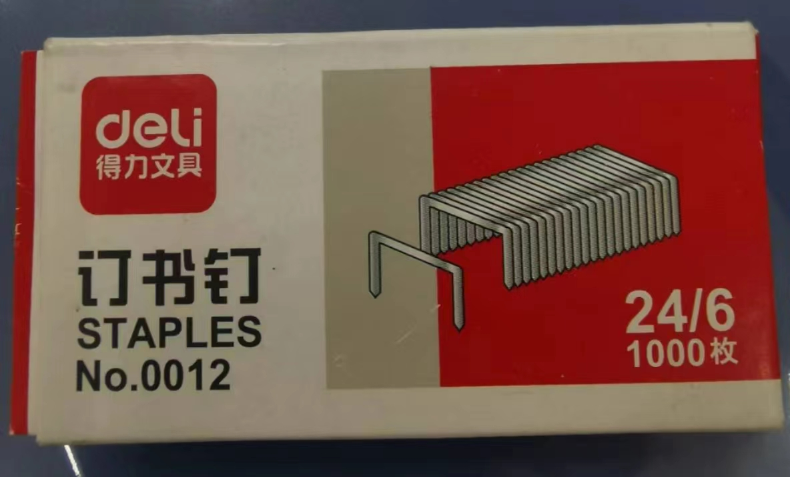 | 0012：10 其余各2
16 | 曲别针、马尾夹 （混装） | 得力 大号/盒 | 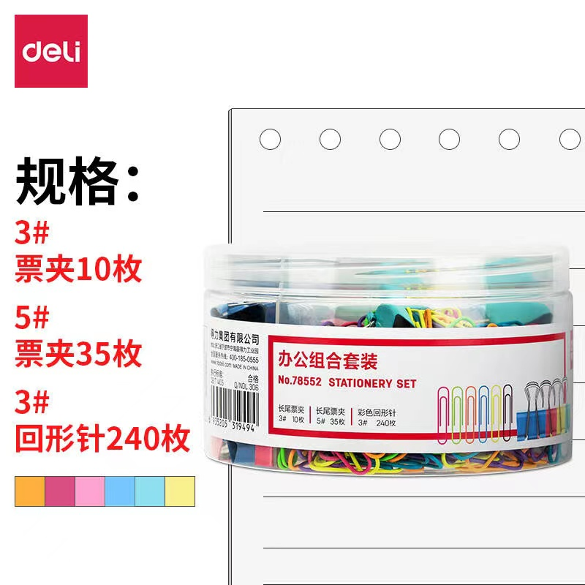 | 5
17 | 便利贴 | 得力无色半透明，盒装抽取、 尺寸见图片/盒（100张） | 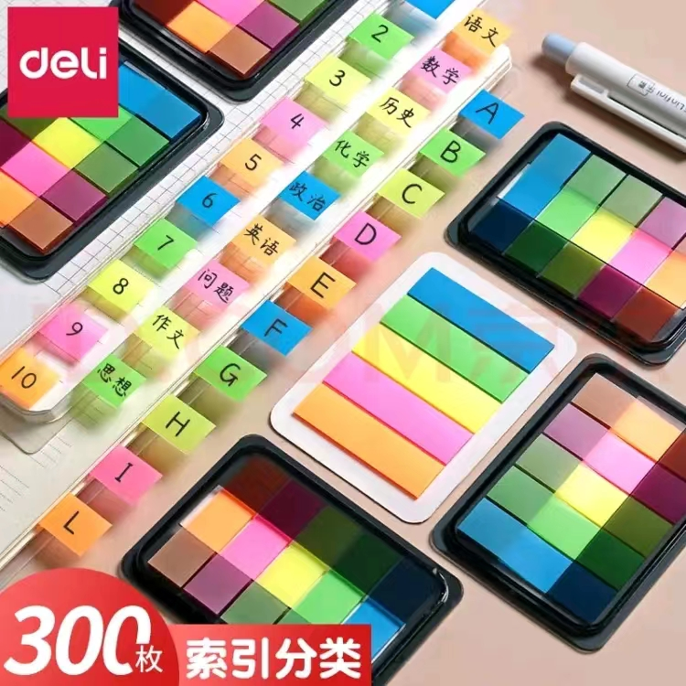 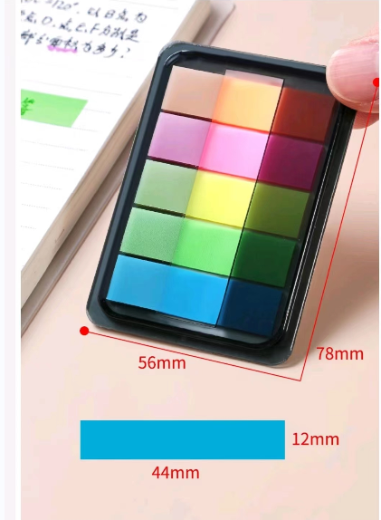 | 3
18 | 长尾夹 | 晨光ABS916Y5、1号/罐（12只） | 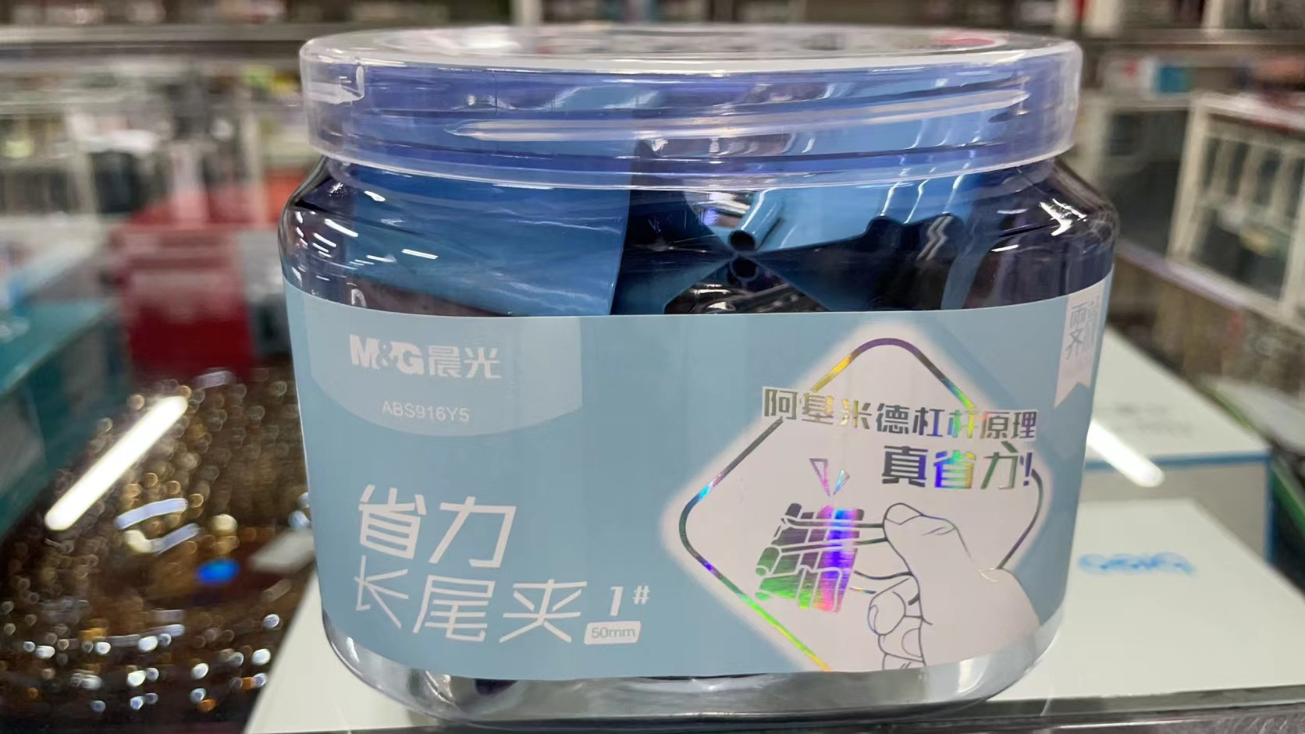 | 5
19 | 强力透明双面贴 | 长3m*宽5cm*厚2mm | 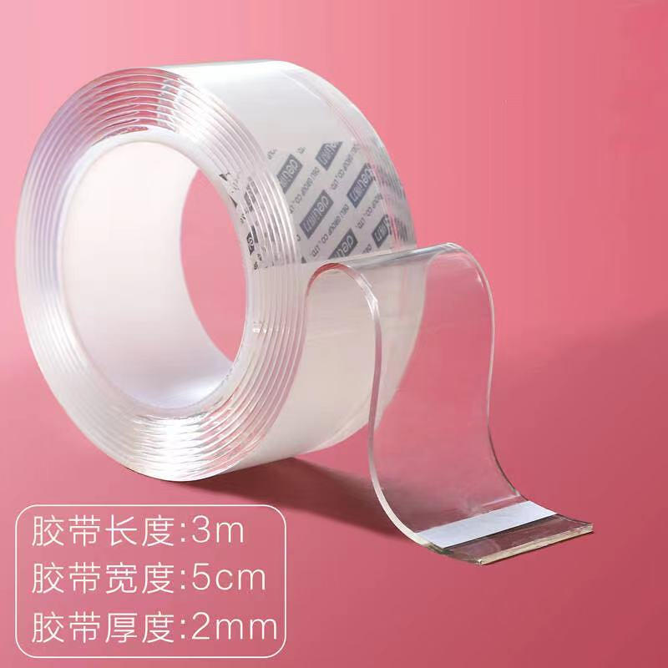 | 5
20 | 打印机墨盒 | 格之格HP1007 | 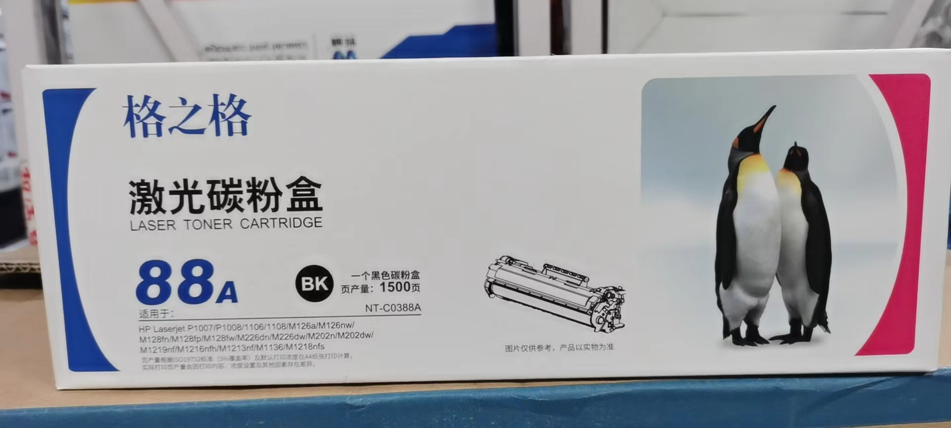 | 3
21 | 打印机墨盒 | 格之格HP1020/HP3055 | 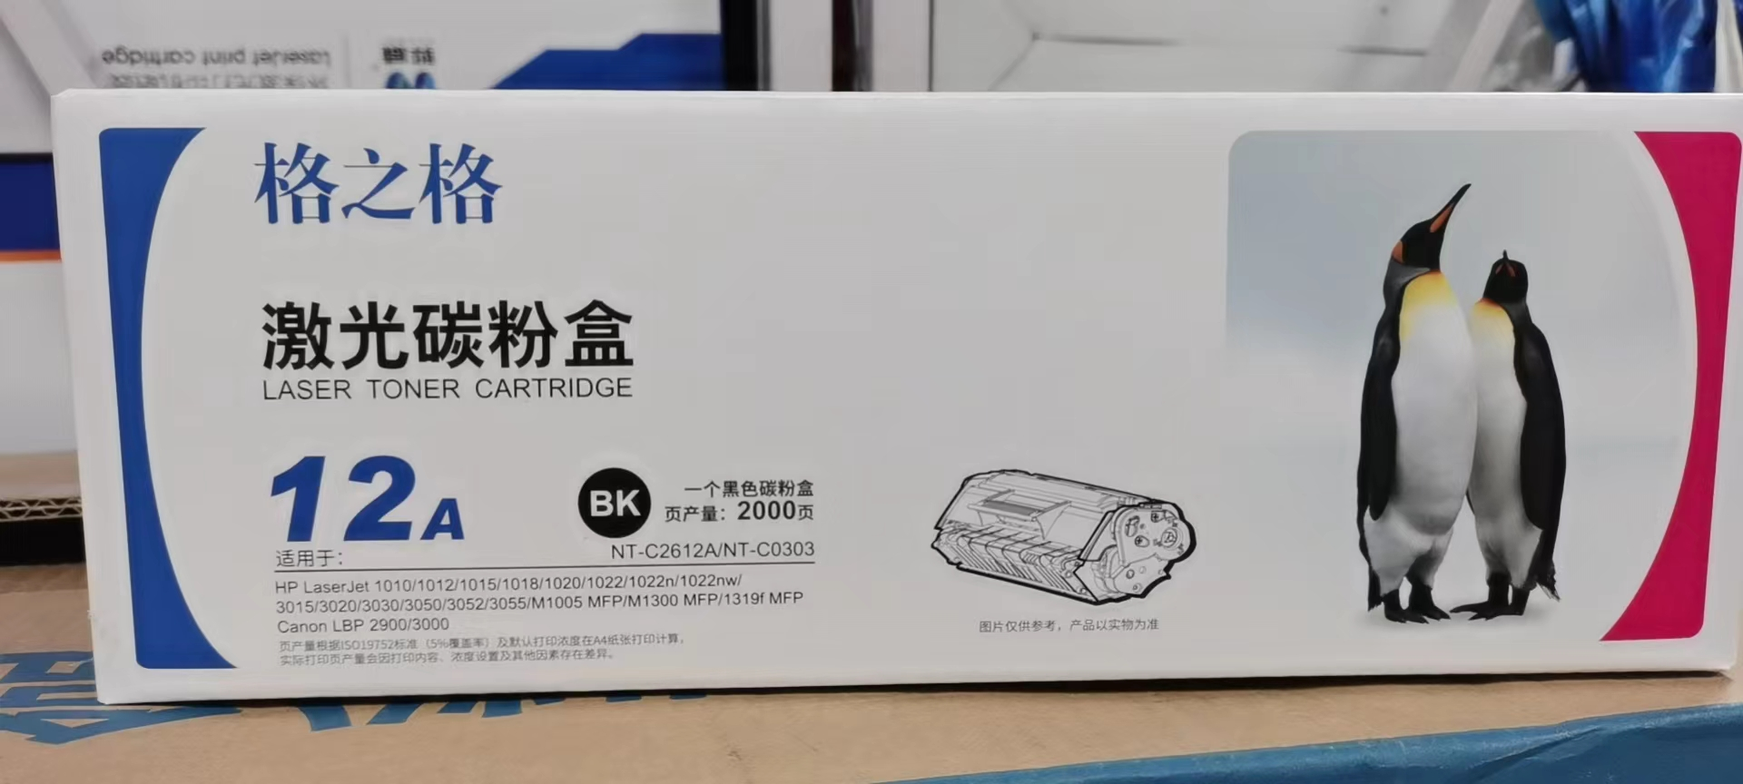 | 1
22 | 打印机墨盒 | 格之格HP5200LX | 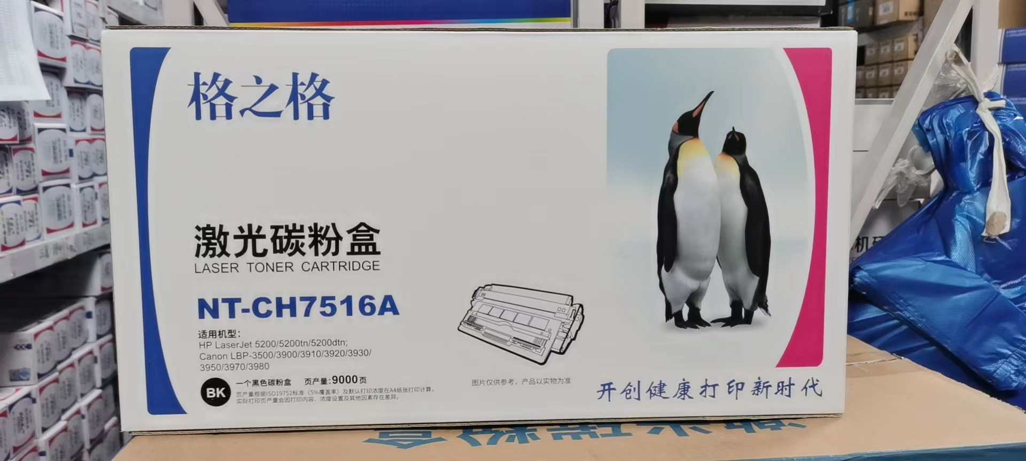 | 1
23 | 打印机墨盒 | MP2555sp |  | 1
24 | 打印机墨盒 | L J2400 | 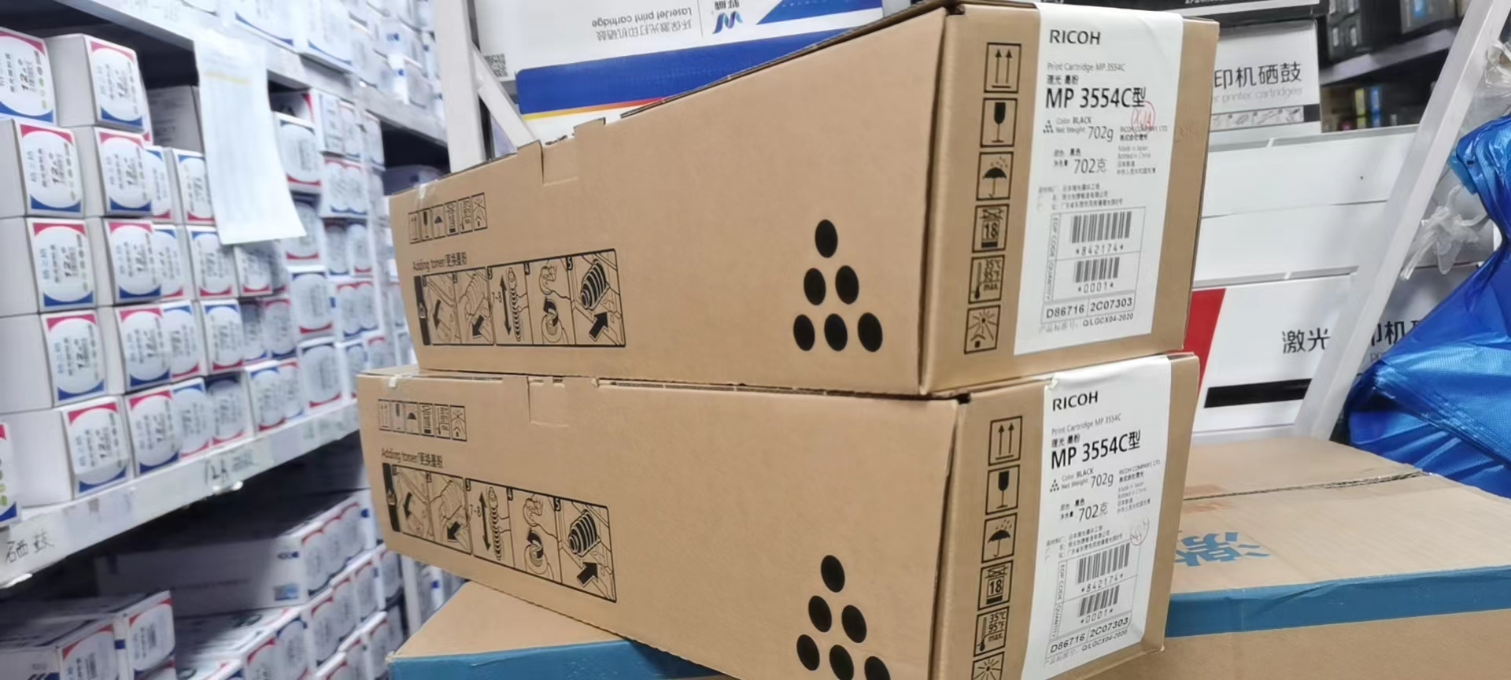 | 1
25 | 打印机墨盒 | 联想M7675DXF | 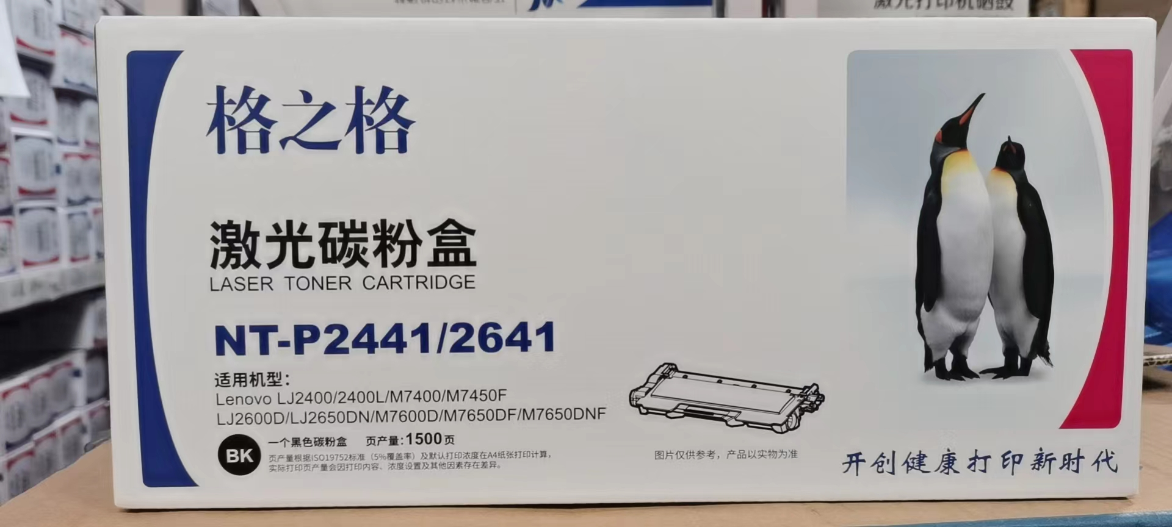 | 2
26 | 打印机墨盒 | 东芝166复印机 | 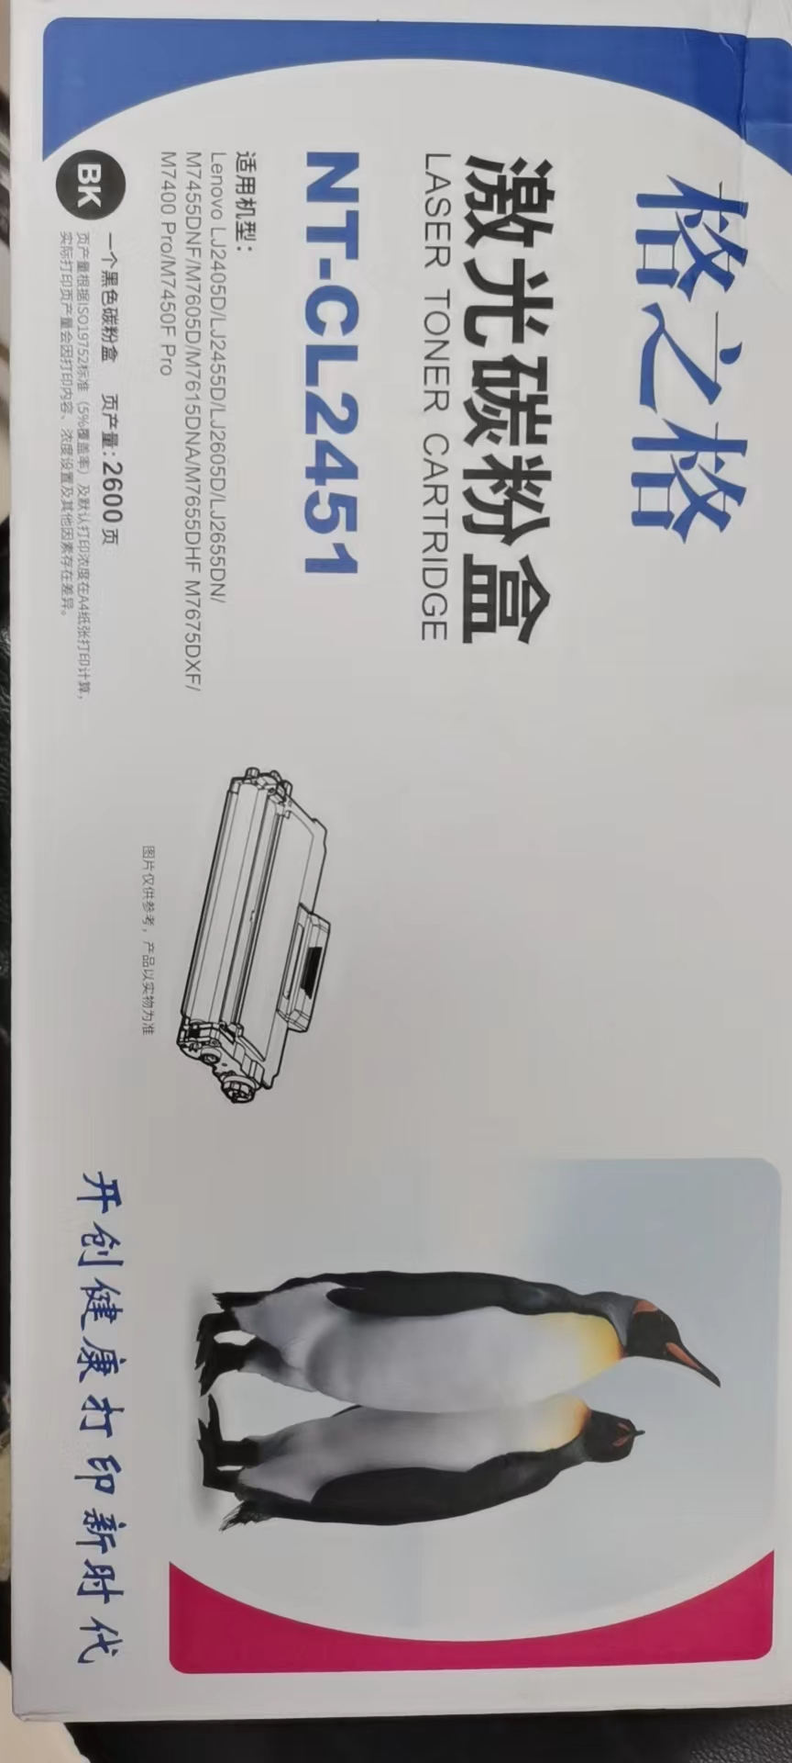 | 1
27 | VGA转HDI接头 | 10 |  | 1
28 | 防尘膜 | 品牌PE材质、耐磨耐用、尺寸 | 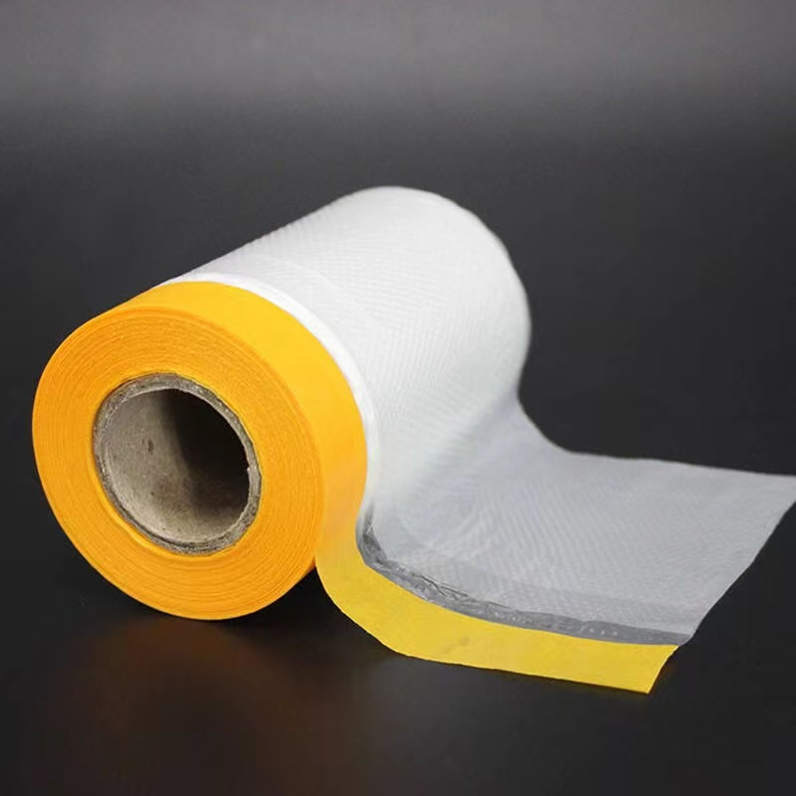 | 20
29 | 起钉器 | 优拉9255 | 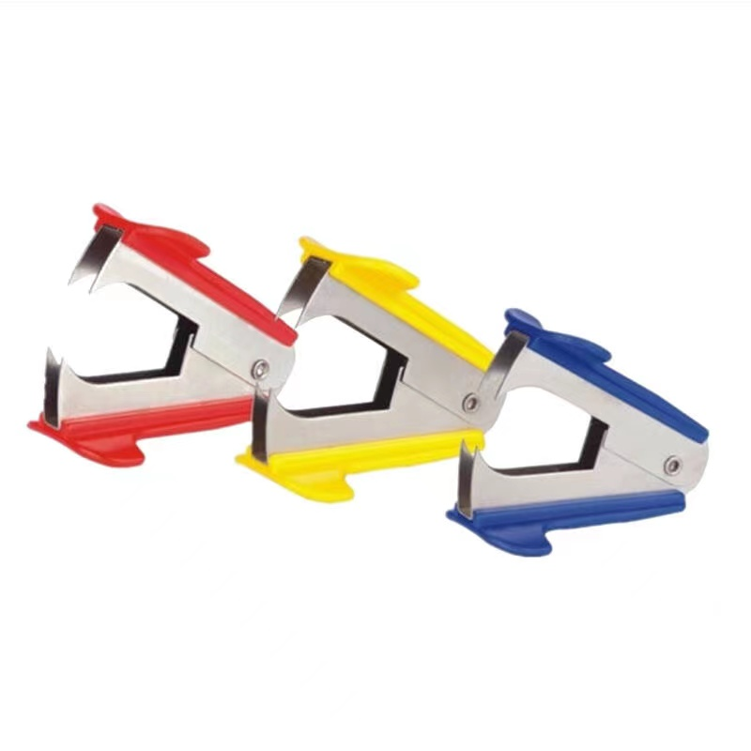 | 5
30 | 光盘 |  | 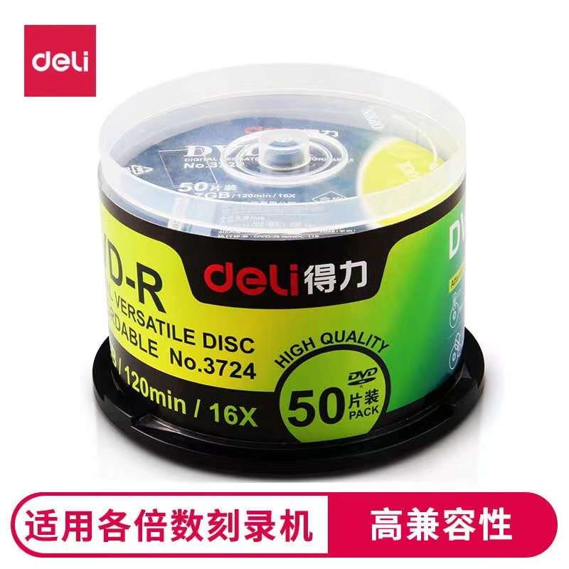 | 2
31 | 宽胶带 |  |  | 5
32 | 彩色卡纸 |  | 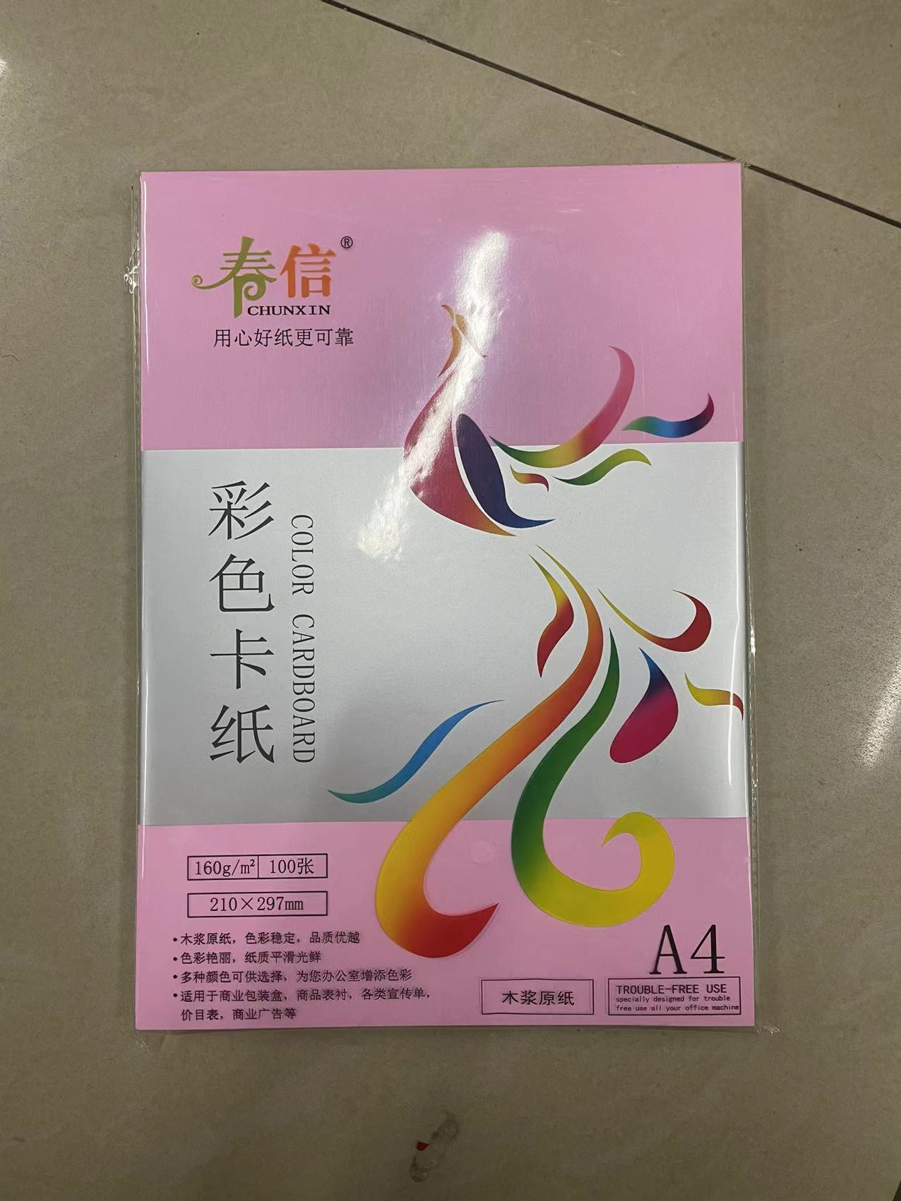 | 5
33 | 工具箱 |  |  | 1
34 | 重型订书机 | 晨光92772 | 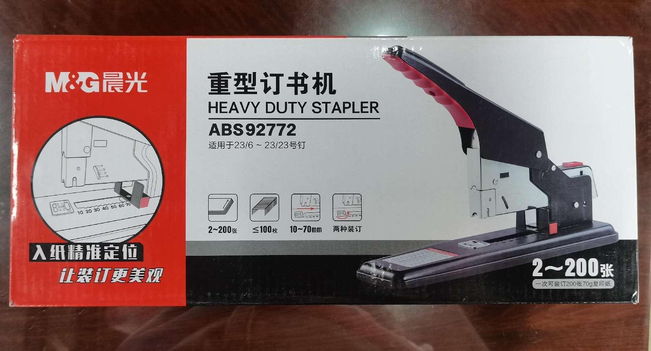 | 1
35 | 塑料布 |  |  | 1
36 | 镜子 | 60*170 |  | 2
37 |  | 835*170 |  | 1
38 |  | 55*170 |  | 1
37 | 鼠粘 |  |  | 3

